시트1
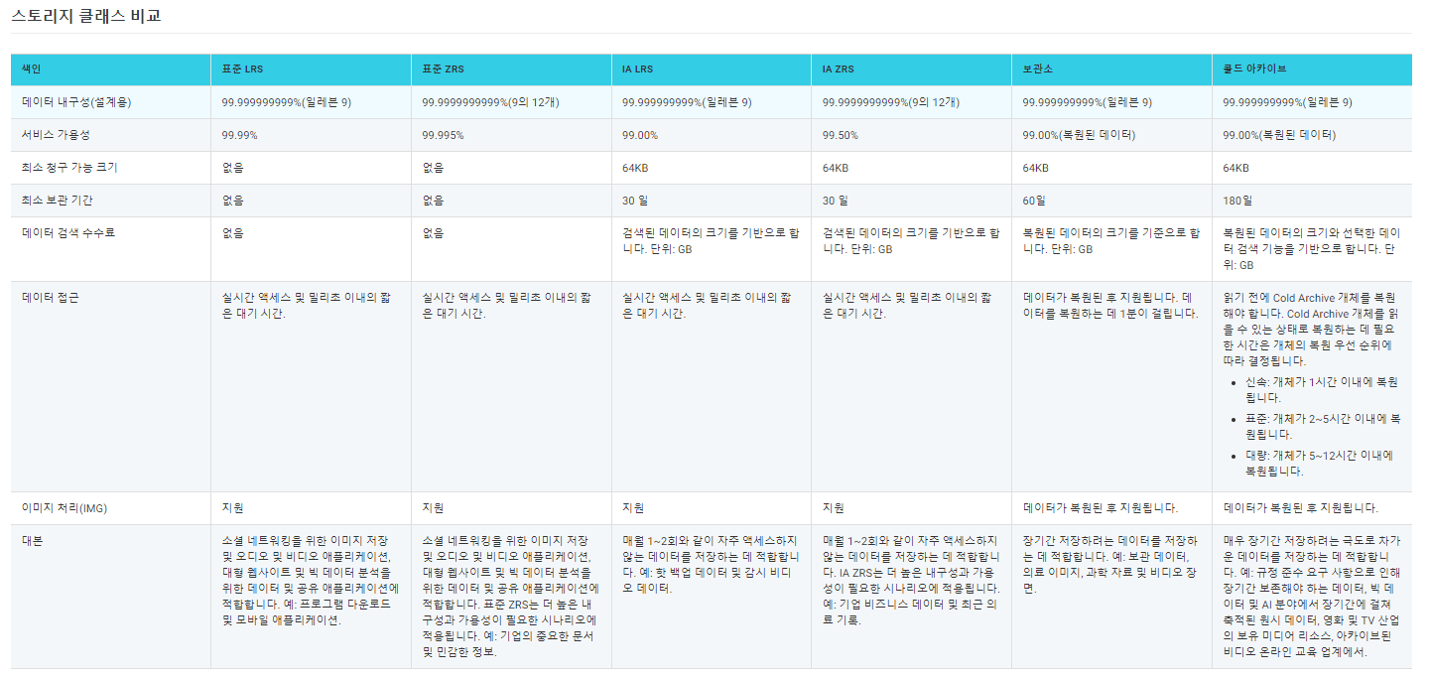
 | OSS(Object Storage Service) 中文: 对象存储OSS
Documentation | Documentation_EN | Documentation_CN
설명 | 대용량, 고가용성, 안정성 및 보안 기능을 갖춘 스토리지 서비스
 | 방대한 양의 이미지,영상 등 정적 데이터를 효율적인 비용으로 저장
 | - PB-level 스토리지 용량
 | - 내구성 99.9999999999% (12 9’s)
 | - 가용성 99.995%
 | - API를 사용하여 언제 어디서나 OSS에 저장된 데이터 Access 가능
 | Scalability, durability 확장성 및 내구성을 가지고 있으며 모든 업계에서 사용을 하고 있다.
 | 보통 백업, 복원, 컨텐츠 배포, 데이터 레이크, 웹사이트, 모바일앱, 데이터 보관 혹은 IoT 디바이스에 사용한다
 | 중국 11월11일마다 알리바바에서 제공하는 핵심 서비스중의 하나
 | NAS보다 저렴, 비용적으로 좀 저렴하게 사용하고 싶으면 OSS를 사용한다.
 | 오브젝트식으로 저장한다
 | OSS에 저장한 정적 컨텐츠를 CDN과 바인딩을 하고 CDN을 CNAME으로 DNS에 등록해주면 웹에 있는 이미지가 OSS에서 불러오기 때문에 훨씬 더 빨리 불러올 수 있다.
접근방법 | OSS전용 프로그램(ossutil) 설치하고 ID, PW를 입력한 뒤에 버켓에 바로 들어가서 내용을 확인할 수도 있다.
 | 윈도우 cmd창에서 access key넣고 OSS Endpoint넣고 접근할 수 있다.
Benefits | 업계 최고의 SLA (Industry-leading SLA)
 | - 비용 효율적, 사용하기 쉽다 (Cost-effective and easy-to-consume) |  | 여러 class로 나눠져 있어서 원하는 storage pattern에 맞춰서 선택가능
 |  |  | pay-as-you-go 형식으로 지불이 가능하며 추가로 budget과 usage를 관리할 수 있는 capacity unit을 지원한다.
 | - 엔터프라이즈급의 보안과 규정준수 (Enterprise-ready security and compliance) |  | 데이터 전송중이거나 저장중이거나 액세스 중인지 확인을 한다. Bring your own key (BYOK) 암호화를 통해 클라우드에 저장할 때 encrypted된 상태이다. Write-Once-Ready-Many (WORM)으로 악의적이나 실수로 인한 데이터 삭제를 방지한다.
 |  |  | OSS는 민감한 데이터 보호와 통합되어 PII 데이터와 같은 민감한 데이터를 식별하며 또한 중국에서 Cohasset Associates의 감사 및 인증을 통과했으며 electronic data storage 저장에 대한 특정 요구 사항을 충족할 수 있는 유일한 클라우드 저장 서비스
 | - 손쉬운 데이터 마이그레이션 (Easy data migration) |  | Object 스토리지 서비스에서 object를 마이그레이션할 때 다른 스토리지 tool로 전환할 필요가 없다. OSS API서버와 object는 상호작용을 함으로써 Amazon S3와 호환이 된다. 또한 온라인 마이그레이션 서비스는 Amazon S3, Azure Blob, Google Cloud 등과 같은 다양한 데이터 소스에서 오프젝트를 전송할 수 있는 무료 관리형 마이그레이션 엔진도 제공한다.
 | - 내장된 미디어 처리기능 (Built-in media processing) |  | 이미지 처리(IMG) 매개변수를 GetObject 요청에 추가하여 OSS(Object Storage Service)에 저장된 이미지 개체를 처리할 수 있다. 예를 들어 이미지에 워터마크를 추가하거나 이미지 형식을 변환할 수 있다. OSS를 사용하여 비디오 스냅샷을 캡처하는 등
 | - 분석 엔진 지원 (Analytic engines support) |  | OSS는 모든 분석 엔진에서 데이터를 사용할 수 있도록 도와눚ㄴ다. 기본적으로Elastic Map reduce, Max Compute, Flink, Data Lake Analytics를 포함한 많은 Alibaba 클라우드 분석 엔진과 AI 플랫폼, EMR – Data Science를 포함한 기계 학습 제품과 통합한다. Databricks, Spark Hadoop, Presto, Impala 등의 오픈 소스 제품과 호환된다.
Storage Classes | Standard | 자주 사용하는 데이터가 있을 경우에 사용 (Hot data)
 |  | Standard locally redundant storage (LRS) | 동일한 Zone에 있는 서로 다른 여러 장치에 각 개체의 복사본을 저장
 |  | Standard zone-redundant storage (ZRS) | 멀티 Zone 매커니즘을 사용하여 동일한 region에 3개 영역에 사용자 데이터 배포
 | Infrequent Access | 자주 사용하는 데이터가 아닌 경우에 사용 (less accessed data)
 |  | IA LRS | 동일한 Zone에 있는 서로 다른 여러 장치에 각 개체의 복사본을 저장
 |  | IA ZRS | 멀티 Zone 매커니즘을 사용하여 동일한 region에 3개 영역에 사용자 데이터 배포
 | Archive | 자주 사용하지 않고 장기 저장용으로 사용, Stabdard와 IA보다 저렴. 최소 60일의 저장기간과 64KB의 최소 청구 가능 크기를 가지고 있다. 아카이브 데이터, 의료 이미지, 과학자료, 동영상 등 장기간 보관해야 하는 데이터에 적합. 검색시간 1분 (기타 업체는 몇분~몇시간 걸림)
 | Cold Archive | 자주 사용하지 않고 장기 저장용으로 사용, OSS는 Standard, IA 및 Archive보다 저렴. 최소 180일의 저장 기간과 64KB의 최소 청구 가능 크기를 가지고 있다. 검색시간 1시간 (기타 업체는 12시간~48시간 걸림, AWS의 Deep Archive는 12시간)

Use Cases | 컨텐츠 배포 (Content Distrivution)
 | 백업과 복원 (Backup and Restore)
 | 클라우드 아카이브 (Cloud Archive)
 | 온라인 드라이브 (Online Drive)
 | 데이터 레이크 스토리지 (Data Lake Storage)
 | 정적 웹사이트 호스팅 (Static Website Hosting)
Scenarios | 이미지, 오디오, 비디오 애플리케이션을 위한 대용량 스토리지
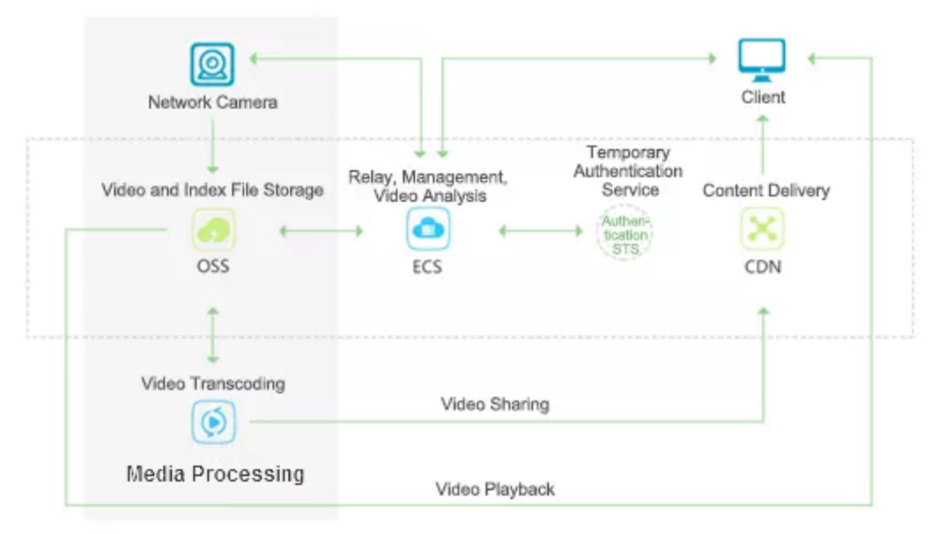
 | - 이미지, 오디오, 비디오, 로그와 같은 용량이 큰 데이터를 저장하는데 사용할 수 있다. 다양한 장치, 웹사이트 및 모바일앱을 사용하여 OSS에 데이터를 읽거나 쓸 수 있다. 또한 스트리밍을 통해 OSS에 데이터를 쓸 수 있다.

 | 웹사이트 및 모바일 애플리케이션을 위한 동적 및 정적 콘텐츠 분리
 | - OSS가 제공하는 고대역폭을 이용하여 인터넷을 통해 OSS에서 대량의 데이터를 동시에 다운로드할 수 있다. OSS는 국가와 대륙에 걸쳐 업로드 및 다운로드를 가속화하고 사용자 경험을 개선하는 Transfer acceleration을 제공합니다. CDN(Content Delivery Network)과 함께 OSS를 사용하여 OSS에 저장된 정적 데이터를 CDN 에지 노드로 전달할 수도 있다. 사용자는 OSS에 저장된 동일한 데이터 대신 CDN 에지 노드에 캐시된 데이터에 액세스할 수 있다. 이러한 방식으로 동일한 지역 내에서 객체의 동시 및 반복 다운로드를 가속화할 수 있다.
 | 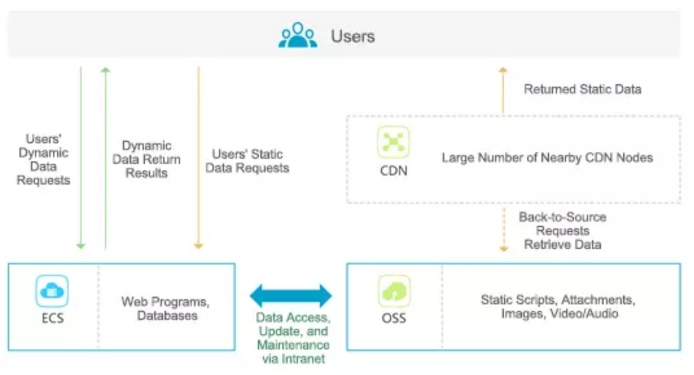

 | 클라우드 데이터 처리 (Cloud data processing)
 | - 오브젝트를 업로드 한 후에 미디어 처리 및 이미지 처리(IMG)를 할 수 있는 ApsaraVideo 서비스를 사용하여 업로드된 데이터를 처리할 수 있다.
 | 